⚪概述
说明
表格类型 | 【设计】表决定宏观体验，修改后会影响大量游戏数值
 | 【数据】表计算每个系统详细数值

数据类型 | 此为输入格，可修改数值
 | 此为输出格，不可修改数值
 | 此为链接
 | 此为解释性、工具性文本

目录
总表 | 大类 | 小类 | 数据表
设计 | 战斗 | 节奏 | 战斗节奏
 |  | 防御塔 | 防御塔
 |  | 副本 | 新手关卡
 |  |  | 挑战模式
 |  |  | 无限模式
 |  |  | 对战模式
 | 经济 |  | 体力
 | 活动 | 赛季

游戏框架
核心玩法
操作 | 收益 | 相关机制 | 具体设计 |  |  | 地形设计的趣味性/耐玩性
拖动塔 | 金币 | 宝箱怪，初始无敌，移动一段距离后虚弱 |  |  |  | 设计直线、转弯、斜坡、交叉等的组合
道具 | 生存 | 在场景中释放各类道具，位置和时机带来巨大收益变化 |  |  |  |  | 因为这些地形能然塔、怪物产生不同的效果？
 |  |  | 暴风雪：对全体敌人造成小额伤害和减速 |  |  |  | 直线弩炮，扇形塔，轨道炮、加入陷阱
 |  |  | 远程轰炸：中等区域造成中等伤害
 |  |  | 轨道炮：3s延迟后，对小片区域造成大额伤害和眩晕

策略 | 收益 | 相关机制 | 具体设计
组卡 | 更强的阵容 | 防御塔之间的搭配组合
 |  |  | 输出搭配：单体/群体 |  |  |  |  |  |  |  |  |  |  | 新卡
 |  |  | 个体搭配：高价/低价/对付治疗/对付隐身/对付弱化/范围型buff |  |  | 快速部署 | 弩箭 | 加农 | 对付治疗 | 龙 |  |  |  | 闪电链：群体、降低生命上限、3级目标增多
 |  |  | 同地形搭配： | 高台/直线/环形/近距离/远距离/转角（持续点击加攻） |  | 中期 | 雷电 | 毒 | 对付隐身 | 毒 | 火 |  |  | 圣剑塔：单体、暴击斩杀、3级10次攻击后必定暴击
 |  |  | ？羁绊：弩箭+加农=攻速提升/毒+火焰=破甲/雷电+冰=扩散 |  |  | 后期发力 | 火 | 龙 | 对付弱化 | 弩箭 | 加农 | 火 | 龙 | 电磁塔：单体、持续攻击增伤、3级射程增加
 |  |  |  |  |  | 辅助 | 冰魔 | 加速 | 对付快速 | 冰 | 雷电 |  |  | 哥布林：单体、偷钱、3级概率偷取高额金币
摆地形 | 发挥防御塔 | 防御塔受地形的影响 |  |  |  |  |  |  | 对付加速 |  |  |  |  | 火箭塔：群体、抛物线低命中高伤、3级3连发
 | 应对敌人 | 怪物受地形影响 |  |  |  |  |  |  | 对付高防 |  |  |  |  | 巫师塔：单体、暴击眩晕、3级3个目标
 |  |  |  |  |  |  |  |  |  |  |  |  |  | 标记塔：单体、标记敌人，增加被暴击概率，3级增加击杀金币
 | 发挥道具 | 道具受地形影响 |  |  |  |  |  |  |  |  |  |  |  | 奥术天球：群体、缓慢魔法攻击、3级子弹弹射
 |  | 镭射：对一条直线造成中等伤害 |  |  |  |  |  |  |  |  |  |  |  | 炸药桶：自爆高伤，3级+眩晕
 |  |  |  |  |  |  |  |  |  |  |  |  |  | 毒：根据当前生命掉血，3级+减甲
 |  |  |  |  |  |  |  |  |  |  |  |  |  | 精灵：群体、杀怪增加攻击
运气 | 收益 | 相关机制
刷卡 | 加快发育 | 全杀bonus
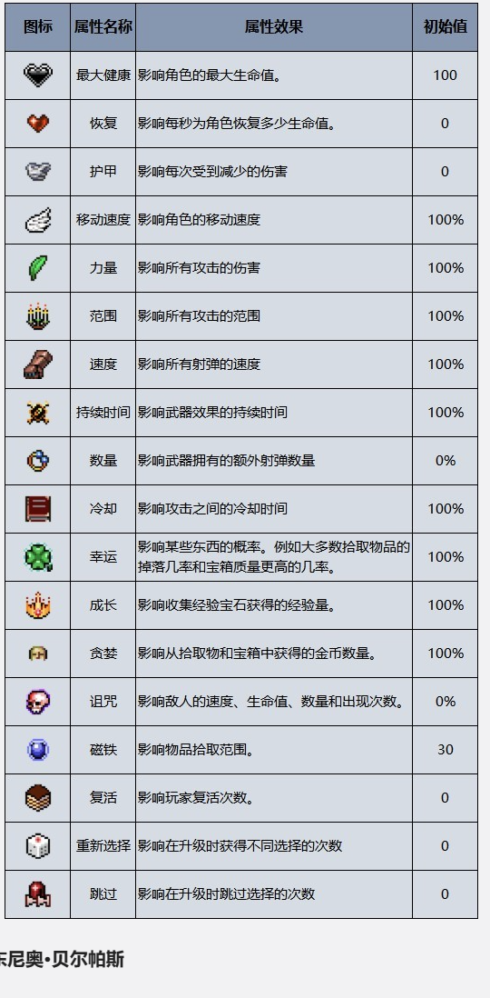
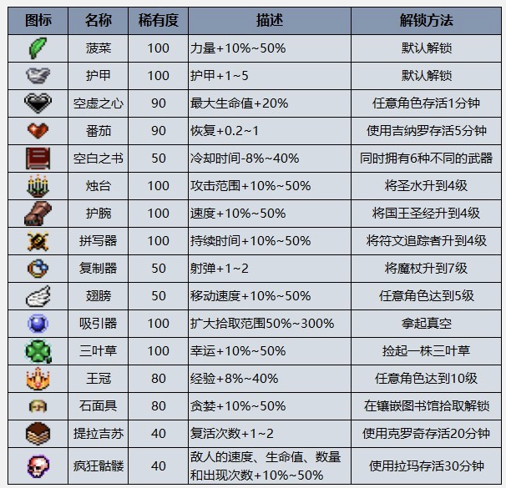
符文 | 增加战力 | n波抽取一次，相互搭配有强力效果
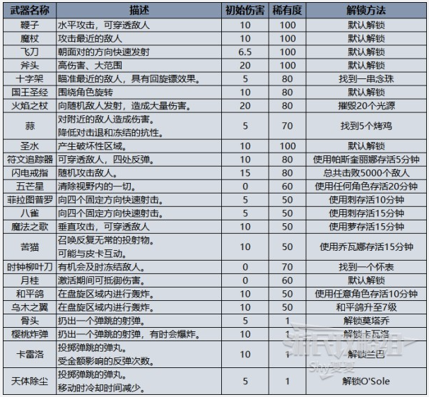
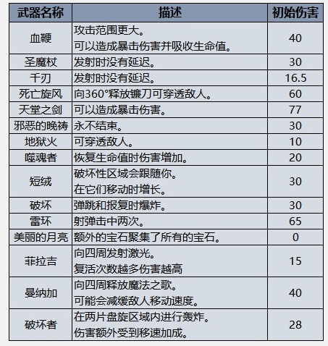
 |  | 设计
 |  | 目标 | 运气影响结果 |  | 参考
 |  |  | 运气影响战斗体验
 |  |  | 有一定自由选择

 |  | 结论 | 2波抽取一次，全场拿1-20个
 |  |  | 平均有3次数值升级
 |  |  | 每次抽3个，3次可能遇到雷同的，普通5个，稀有3个，传说1个
 |  |  | 不同等级dps提升为150%/200%/300%

 |  | 通用加强 | 每波开始后在10s内伤害缓慢提升，直到最高50%/100%/200%
 |  |  | 高处攻击强化，最多增伤50%/100%/200%
 |  |  | 防御塔最大数量+1/2/4
 |  | 特定卡加强 | 单体攻击的目标+1/+2/+3
 |  |  | 每波开始后暴击率增加5%/10%/15%，持续20秒
 |  |  | 攻击附加毒素，每秒造成当前生命1%/3%/5%的伤害
 |  | 组合加强 | 所有buff时间延长50%/100%/200%
 |  |  | 暴击伤害增加50%/100%/200%
 |  |  | 所有子弹可弹射1/2/3次

周边系统
目的 | 系统 | 规则概述
辅助成长 | 养成 | 整体能力持续强化，策略可难可易
持续成长 | 赛季 | 新关卡，要求新的策略/塔和怪物有克制关系
商业化 | 广告/道具购买/充值

⚪关卡设计
关卡名称 | 功能诉求 | 表现形式 | 体验测评 | 备注 |  | 兴趣曲线 |  |  |  |  |  |  | 技巧深度
新手关卡1 | 感到新鲜和惊喜 | 能够买多个特色塔，出现多种怪物，体验一段激烈的战斗 |  |  |  |  | 峰终定律 |  |  |  |  |  |  | 地形设计技巧
 | 掌握单局流程和基本操作 | 教学买塔、放置和开始，1波怪物 |  |  |  | 学习曲线 |  |  |  |  |  |  |  |  | 设计虚拟陷阱与地形结合
 | 所有人都能过关 | 大本营血量高，但怪物保持一定的强度 |  |  |  |  | 技巧持续上升没有尽头 |  |  |  |  |  |  | 阵容组合
 | 竞品情况诉求 |  |  |  |  |  | 增量挑战-组合挑战-技巧领悟-自主实验-中场休息 |  |  |  |  |  |  | 临场选择
 | 玩家反馈诉求 |  |  |  |  | 难度曲线 |  |  |  |  |  |  |  | 资源分配
无限模式 | 新模式，新体验 | 塔多位置多出boss |  |  |  |  | 波浪
 | 了解模式玩法 | 前期无新内容 |  |  |  |  | 接近成功时失败
 | 有一定体验，但较快遇到阻碍 | 简单过3波 |  |  |  |  | 难度体现在玩家行为失误上
 | 竞品情况诉求
 | 玩家反馈诉求 |  |  |  |  | 目标设立
挑战关卡1 | 最少的初始内容，使后续解锁产生落差 | 使用基本塔 |  |  |  |  | 短中长，由多到少
 | 学会基本技巧 | 加农弩箭
 | 比新手关难，但正常玩都能过 | 组合1级塔可过 |  |  |  | 商业化
 | 竞品情况诉求 |  |  |  |  |  | 用户特点
 | 玩家反馈诉求 |  |  |  |  |  | 玩法配合
挑战关卡2 | 接触新塔 | 上一关奖励塔 |  |  | 期望 |  |  |  |  |  | 当前 |  |  |  |  | 改进方案
 | 为升级技能产生需求 | 钱多，位置少 |  |  | 首日 | 节点 | 兴趣曲线 | 学习曲线 | 难度曲线 |  | 首日 | 节点 | 兴趣曲线 | 学习曲线 | 难度曲线 | 兴趣曲线 | 学习曲线 | 难度曲线
 | 比上一关难 | 组合1级塔可过 |  |  |  | 初始 | 0 | 0 | 0 |  |  | 初始 | 0 | 0 | 0 | / | / | /
 | 竞品情况诉求 |  |  |  |  | 新手引导 | 5 | 0.5 | 1 |  |  | 新手引导 | 3 | 1 | 1 | 展现更多塔和怪 | 教学基本操作
 | 玩家反馈诉求 |  |  |  |  | 挑战关卡1 | 2 | 1 | 2 |  |  | 挑战关卡1 | 3 | 2 | 1 | 最少的塔和怪物 | 教学基本塔 | 难度提升
挑战关卡3 | 接触新塔 | 上一关奖励塔 |  |  |  | 挑战关卡2 | 3 | 1.5 | 3 |  |  | 挑战关卡2 | 4 | 3 | 1 | 仅多出现1个新塔 | 使玩家容易达到塔上限 | 难度提升
 | 学习新技巧：升级 | 钱多，位置少 |  |  |  | 挑战关卡3 | 4 | 2 | 2 |  |  | 挑战关卡3 | 4 | 4 | 2 | 仅多出现1个新塔 | 教学升级 | 需要利用升级解决困难
 | 利用升级较为简单 | 2级塔可过 |  |  |  | 挑战关卡4 | 2 | 2.5 | 3 |  |  | 挑战关卡4 | 4 | 5 | 2 | 仅多出现1个新塔 |  | 难度降低
 | 竞品情况诉求 |  |  |  |  | 无限关卡 | 10 | 3 | 4 |  |  | 无限关卡 | 6 | 5 | 4 | 可用8个塔/金币更多/插入引导
 | 玩家反馈诉求 |  |  |  |  | 无限关卡 | 5 | 3.5 | 3 |  |  | 无限关卡 | 5 | 5 | 3
挑战关卡4 | 接触新塔 | 上一关奖励塔 |  |  |  |  |  |  |  |  |  |  |  |  |  |  | （2关1教学 ）教学拖动
 | 练习并掌握升级 | 钱多，位置少 |  |  |  |  |  |  |  |  |  |  |  |  |  |  | （2关1教学 ）教学高低地形
 | 比上一关难 | 多个2级塔可过 |  |  |  |  |  |  |  |  |  |  |  |  |  |  | （2关1教学 ）教学设计路线
 | 竞品情况诉求 |  |  |  | 赛季 | 节点 | 兴趣曲线 | 学习曲线 | 难度曲线 |  | 赛季 | 节点 | 兴趣曲线 | 学习曲线 | 难度曲线
 | 玩家反馈诉求 |  |  |  |  | 初始 | 0 | 0 | 0 |  |  | 第1天 | 0 | 0 | 0 |  | 学习新怪物对策
挑战关卡5 | 接触新怪物 |  |  |  |  | 第1天 | 5 | 1 | 2 | 新赛季 |  | 第2天 | 0 | 0 | 0
 | 学习曲线诉求 |  |  |  |  | 第2天 | 4 | 2 | 4 |  |  | 第3天 | 0 | 0 | 0 |  | 学习新怪物对策
 | 难度曲线诉求 |  |  |  |  | 第3天 | 3 | 3 | 3 |  |  | 第4天 | 0 | 0 | 0
 | 竞品情况诉求 |  |  |  |  | 第4天 | 5 | 4 | 5 | 获得新卡 |  | 第5天 | 0 | 0 | 0 |  | 学习新卡用法
 | 玩家反馈诉求 |  |  |  |  | 第5天 | 3 | 5 | 4 |  |  | 第6天 | 0 | 0 | 0
挑战关卡6 | 接触新塔 |  |  |  |  | 第6天 | 10 | 6 | 6 | 获得新卡 |  | 第7天 | 0 | 0 | 0 |  | 学习新卡用法
 | 学习曲线诉求 |  |  |  |  | 第7天 | 3 | 7 | 5 |  |  | 第13天 | 0 | 0 | 0
 | 难度曲线诉求
 | 竞品情况诉求
 | 玩家反馈诉求
挑战关卡7 | 接触新怪物
首日理想曲线
首日实际曲线
 | 学习曲线诉求
 | 难度曲线诉求
 | 竞品情况诉求
 | 玩家反馈诉求
挑战关卡8 | 接触新塔
 | 学习曲线诉求
 | 难度曲线诉求
 | 竞品情况诉求
 | 玩家反馈诉求
挑战关卡9 | 接触新怪物
 | 学习曲线诉求
 | 难度曲线诉求
 | 竞品情况诉求
 | 玩家反馈诉求
挑战关卡10 | 接触新塔
 | 学习曲线诉求
 | 难度曲线诉求
赛季理想曲线
赛季实际曲线
 | 竞品情况诉求
 | 玩家反馈诉求

